Аркуш2
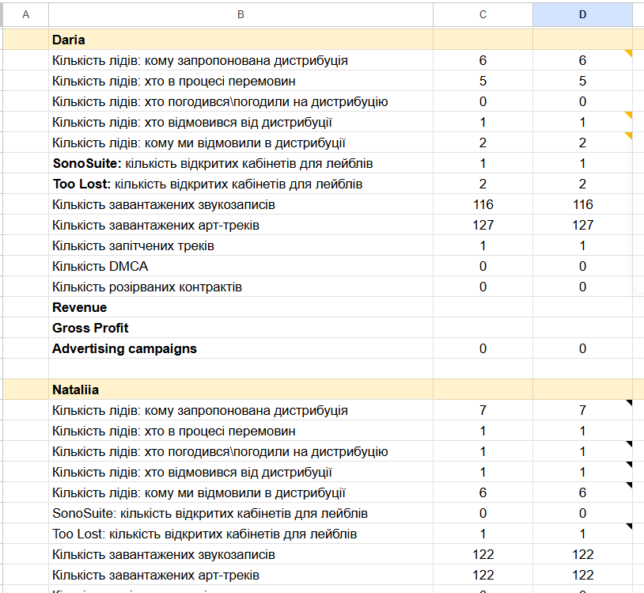

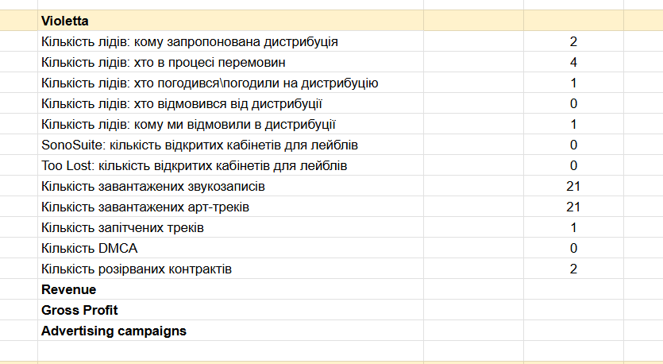

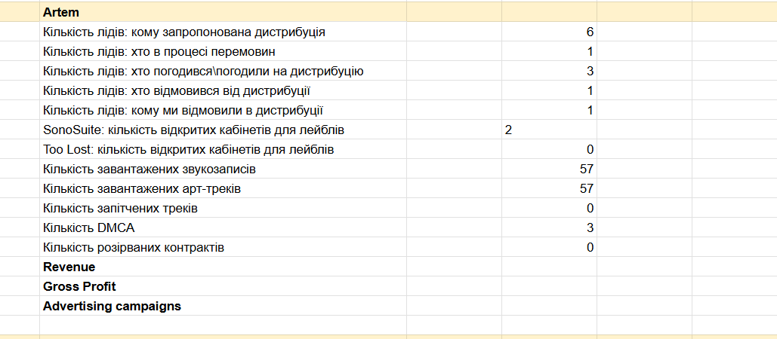

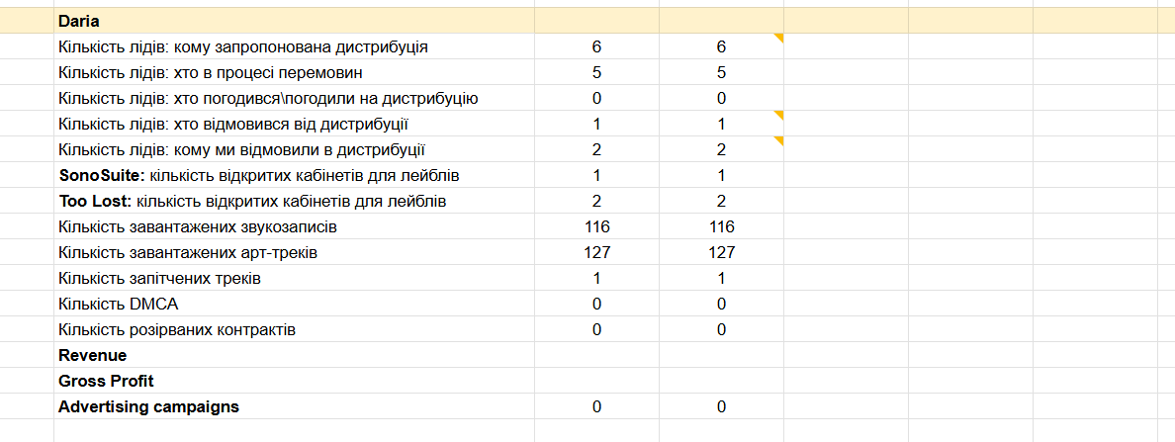

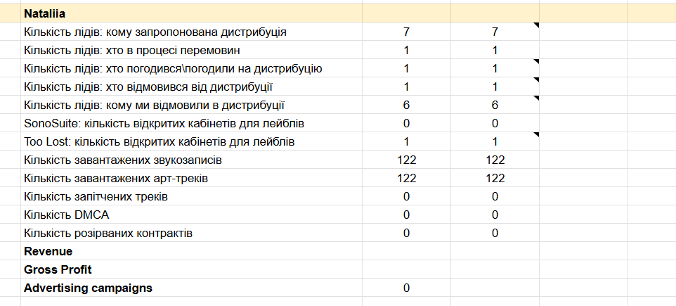

Віжуал
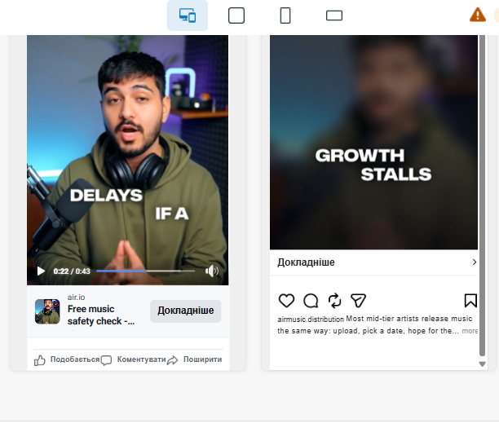



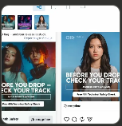

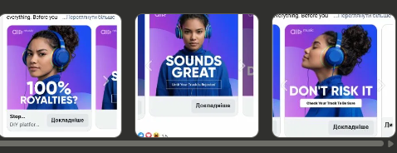

1. З'ясувати що з трекінгом мета
2. Готувати нові креативи
3. Оновити тайп бот
4. Порахувати MQL та SQL (CRM)
5. Оновити лендінг персонал менеджер
6. Ретаргетинг
7. Заповнити табличку

Окей. Для повного відстеження лідів з Meta потрібно закрити три рівні:

Рівень 1 — UTM (вже розібрали) Виправити URL в кожному активному оголошенні щоб параметри передавались коректно. Це ми вже знаємо як зробити.

Рівень 2 — Typebot Typebot має зчитувати UTM з URL і передавати їх разом з даними ліда в HubSpot. Зараз ти показала що в Group #22 є код який зчитує hubspotutk — але чи зчитуються також utm_source, utm_campaign, utm_content, utm_term? Скинь скріншот того блоку повністю — подивимось що там є.

Рівень 3 — HubSpot Коли лід приходить з Typebot — чи записуються UTM-параметри у властивості контакту в HubSpot? Якщо так — можна буде в HubSpot фільтрувати ліди по utm_source=facebook і бачити точно скільки прийшло з Meta.

З якого рівня починаємо — Typebot чи одразу перевіримо HubSpot?

Єжова Ірина Євгеніївна +0676726356 вулиця Гашека 2, 4 поверх, 2 гінекологія

